Sheet1
北京探路者户外用品股份有限公司核价单
款式图 | 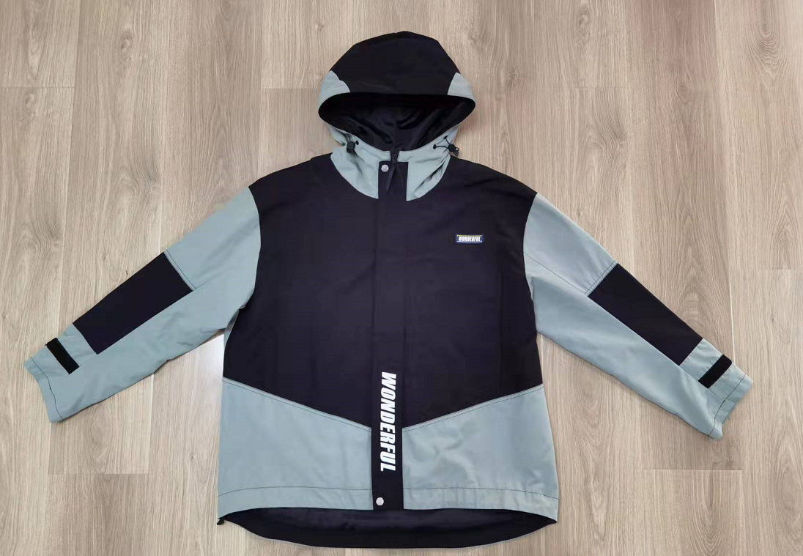 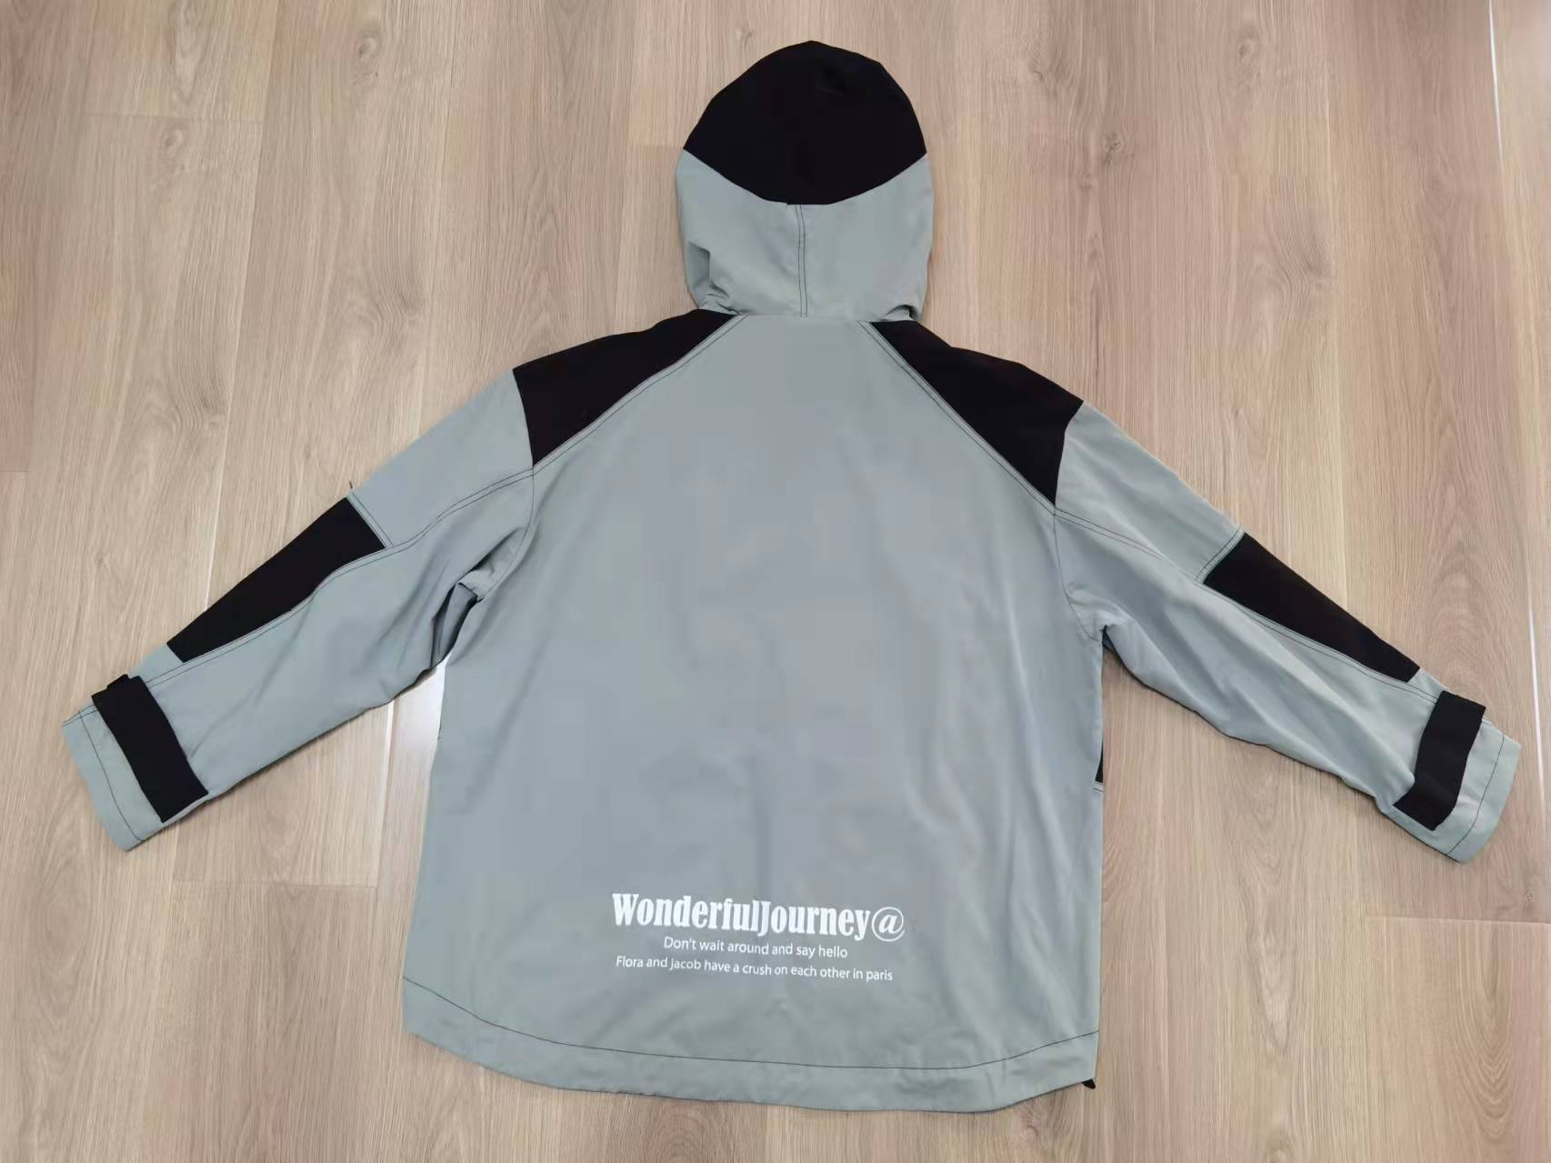 贴上正反面款式图、或者照片 |  |  |  |  | 款式名称： | 男士外套 |  | 渠道： |  | 开发季： |  | 生产工厂： | 邹城晨阳
 |  |  |  |  |  | 成衣编号： | 20SSMDVJKTDNM538 |  | 品牌： | C&A | 开发类型： |  | 生产数量： | 1,976
 |  |  |  |  |  | 设计师： |  |  | 事业部： |  | 开发工厂： |  | 审核日期：
 |  |  |  |  |  | 开发员： |  |  | 系列： |  | 制单日期：
 | 物 料 信 息 |  |  |  |  |  |  |  | 采 购 信 息
序号 | 物料类型 | 物料名称 | 物料编号 | 成分 | 应用部位 | 规格1（面料可裁幅宽、辅料型号等） | 规格2（面料克重、辅料长度等） | 单位 | 单耗 | 损耗 | 单价 | 金额(元) | 费用占比 | 供应商
1 | 面料 | 涂层平纹面料 |  | 85% 聚酯纤维 15%棉 | 大身+帽子外料 | 145cm | 绿色 | 米 | 1.230 | 105% | ￥20.00 | ¥25.83 | 16.58% | 绍兴珂润
2 | 面料 | 涂层平纹面料 |  | 85% 聚酯纤维 15%棉 | 大身+帽子外料 | 145cm | 黑色 | 米 | 1.425 | 105% | ￥20.00 | ¥29.93 | 19.20% | 绍兴珂润
3 | 面料 | 230T涤塔夫 |  | 100% 聚酯纤维 | 大身里子+帽里子 | 145cm | 黑色 | 米 | 1.800 | 105% | ￥3.70 | ¥6.99 | 4.49% | 吴江昕雁
4 | 辅料 | 粘合有纺衬 |  |  | 前门襟 | 150cm |  | 米 | 0.175 | 108% | ￥0.65 | ¥0.12 | 0.08% | 青岛祥泰
5 | 辅料 | 魔术贴 |  |  | 前门襟 | 黑色 |  | 个 | 2 | 110% | ￥0.50 | ¥1.10 | 0.71% | 青岛三信
6 | 辅料 | 前门拉链 |  |  | 前门襟 | 5#开尾 | 滚镀色葫芦片 71.5cm | 条 | 1 | 103% | ￥1.58 | ¥1.63 | 1.04% | HSD
7 | 辅料 | 口袋拉链 |  |  | 口袋 | 3#闭尾 | 尼龙闭尾拉链+喷漆DA自动片 17cm/条 | 条 | 2 | 103% | ￥0.58 | ¥1.19 | 0.77% | HSD
8 | 辅料 | 弹力绳 |  |  | 帽子 |  |  | 米 | 2.800 | 103% | ￥0.40 | ¥1.15 | 0.74% | SAB
9 | 辅料 | 绳扣 |  |  | 帽子 |  |  | 个 | 4 | 105% | ￥0.95 | ¥3.99 | 2.56% | SAB
10 | 辅料 | 拉袢 |  |  |  |  |  | 个 | 1 | 105% | ￥1.31 | ¥1.38 | 0.88% | SAB
11 | 辅料 | 气眼 |  |  |  |  | 20# | 个 | 8 | 105% | ￥0.09 | ¥0.76 | 0.49% | SAB
12 | 辅料 | 四合扣-明 |  |  |  | 黑色 | 24L | 个 | 2 | 110% | ￥0.55 | ¥1.21 | 0.78% | 东莞盈丰
13 | 辅料 | 四合扣-暗 |  |  |  |  |  | 个 | 3 | 110% | ￥0.35 | ¥1.16 | 0.74% | 东莞盈丰
14 | 辅料 | 硅胶章 |  |  |  |  |  | 个 | 1 | 105% | ￥1.25 | ¥1.31 | 0.84% | 上海超易
15 | 辅料 | 印花 |  |  | 前门襟+后下摆 |  |  | 个 | 1 | 105% | ￥5.50 | ¥5.78 | 3.71% | 青岛景翔
16 | 辅料 | 主标 |  |  |  |  |  | 个 | 1 | 103% | ￥0.625 | ¥0.64 | 0.41% | 浙江美声
17 | 辅料 | 洗标 |  |  |  |  |  | 个 | 1 | 103% | ￥0.107 | ¥0.11 | 0.07% | 浙江美声
18 | 辅料 | 价格牌 |  |  |  |  |  | 个 | 1 | 103% | ￥0.254 | ¥0.26 | 0.17% | 浙江美声
19 | 辅料 | 吊粒 |  |  |  |  |  | 个 | 1 | 103% | ￥0.112 | ¥0.12 | 0.07% | 浙江美声
20 | 辅料 | 贴纸 |  |  |  |  |  | 个 | 0.131 | 103% | ￥0.52 | ¥0.07 | 0.05% | 青岛亿戴
21 | 辅料 | 箱唛 |  |  |  |  |  | 个 | 0.131 | 103% | ￥0.40 | ¥0.05 | 0.03% | 金宇伟业
22 | 测试 | 测试费 |  |  |  |  |  | 件 | 1 |  | ￥1.05 | ¥1.05 | 0.67% | 上海质检
14 | OEM款式 | LOP价格(直接人工+税金+利润+运费) |  |  |  |  |  | 件 |  | 100% | 48.770 | ¥70.00 | 44.92%
10 | 最低起订量 | 5000 |  |  |  |  |  |  |  |  |  | ¥155.83 | 100.00%

 | 行数可自行添加；LOP按照5000-7999件的订单量计算。 运费参考：仓库地点天津、太仓各占一半. 物料类型一列可更改内容。

Sheet1 (2)
北京探路者户外用品股份有限公司核价单
款式图 | 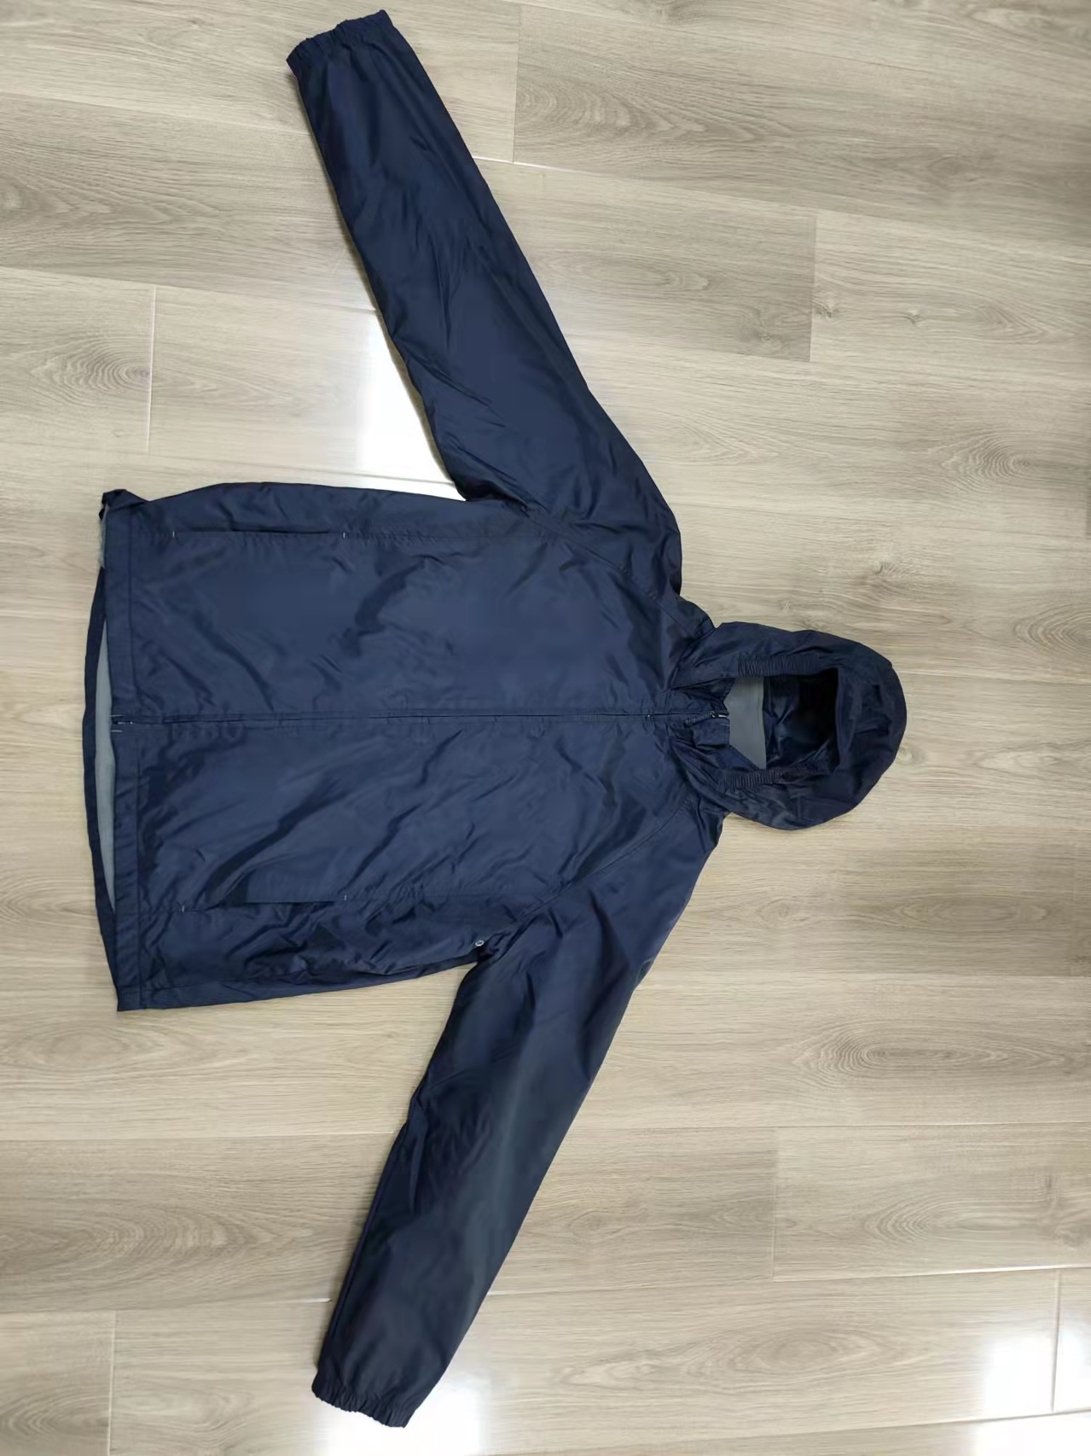 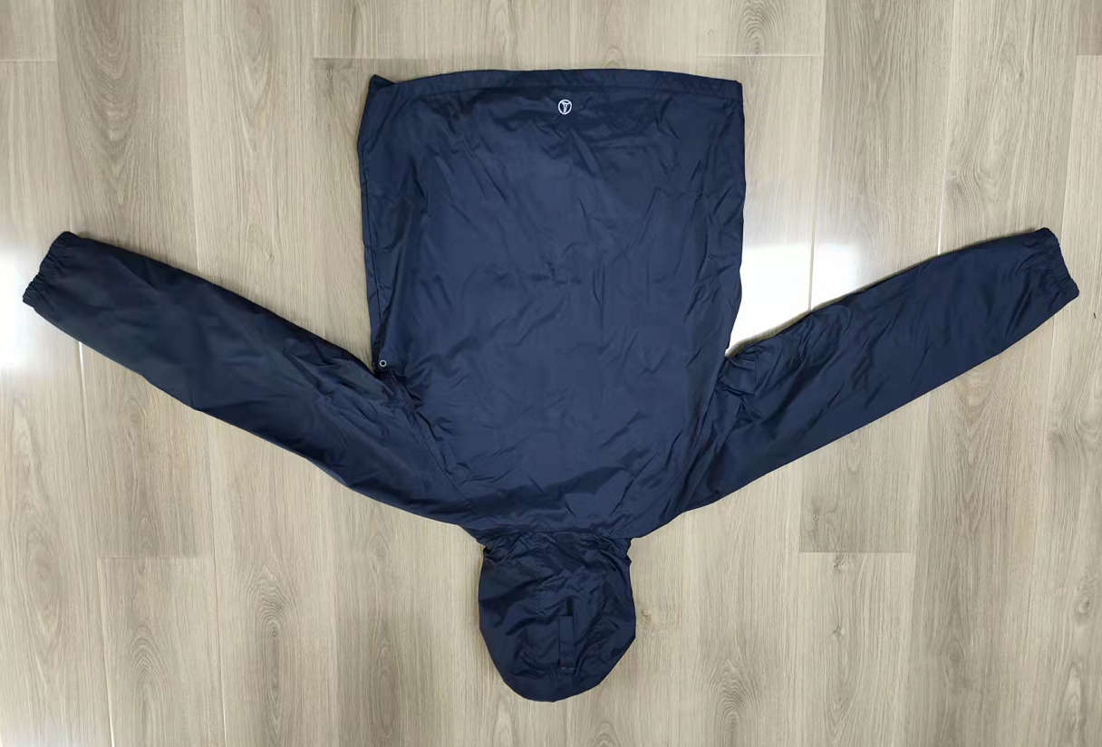 贴上正反面款式图、或者照片 |  |  |  |  | 款式名称： | 男士外套 |  | 渠道： |  | 开发季： |  | 生产工厂： | 邹城晨阳
 |  |  |  |  |  | 成衣编号： | LECG0217A |  | 品牌： | LANDS'END | 开发类型： |  | 生产数量：
 |  |  |  |  |  | 设计师： |  |  | 事业部： |  | 开发工厂： |  | 审核日期：
 |  |  |  |  |  | 开发员： |  |  | 系列： |  | 制单日期：
 | 物 料 信 息 |  |  |  |  |  |  |  | 采 购 信 息
序号 | 物料类型 | 物料名称 | 物料编号 | 成分 | 应用部位 | 规格1（面料可裁幅宽、辅料型号等） | 规格2（面料克重、辅料长度等） | 单位 | 单耗 | 损耗 | 单价 | 金额(元) | 费用占比 | 供应商
1 | 面料 | 210T双线格涤塔夫PU膜涂层 |  | 100% 聚酯纤维 | 大身，帽子 | 142cm | 绿色 | 米 | 2.020 | 105% | ￥7.50 | ¥15.91 | 17.77% | 苏州兴明达
2 | 面料 | 240G 全涤单面绒 |  | 100% 聚酯纤维 | 大身里子，袖里子 | 150cm | 黑色 | 米 | 1.370 | 105% | ￥8.70 | ¥12.51 | 13.98% | 苏州兴明达
3 | 面料 | 网眼 |  | 100% 聚酯纤维 | 口袋布 | 150cm | 黑色 | 米 | 0.200 | 105% | ￥4.00 | ¥0.84 | 0.94% | 南通先盛宏
4 | 辅料 | 前门拉链 |  |  | 前门襟 | 5#开尾 | 葫芦头 72cm | 条 | 1 | 103% | ￥1.80 | ¥1.85 | 2.07% | SBS
5 | 辅料 | 魔术贴 |  |  | 帽子 | 黑色 |  | 个 | 4 | 105% | ￥0.67 | ¥2.81 | 3.14% | 佳乐福星
6 | 辅料 | 前门拉链 |  |  | 前门襟 | 5#开尾 | 滚镀色葫芦片 71.5cm | 条 | 1 | 102% | ￥1.58 | ¥1.61 | 1.80% | HSD
7 | 辅料 | 橡根 |  |  | 袖子 帽子 |  | 2.5CM | 米 | 1.600 | 110% | ￥0.30 | ¥0.53 | 0.59% | 圣丽雅织带
8 | 辅料 | 粘合有纺衬 |  |  | 前门襟 | 150cm |  | 米 | 0.175 | 108% | ￥0.65 | ¥0.12 | 0.14% | 青岛祥泰
9 | 辅料 | 尼龙凤眼 |  | 尼龙 | 袖笼下 |  |  | 个 | 4 | 110% | ￥0.15 | ¥0.66 | 0.74% | 青岛隆顺祥
10 | 辅料 | 印标 |  |  | 下摆后中 |  |  | 个 | 1 | 110% | ￥0.50 | ¥0.55 | 0.61% | 上海盈凯
11 | 辅料 | 主标 |  |  |  |  |  | 个 | 1 | 110% | ￥0.50 | ¥0.55 | 0.61% | 青岛皓杰
17 | 辅料 | 洗标 |  |  |  |  |  | 个 | 1 | 110% | ￥0.107 | ¥0.12 | 0.13% | 浙江美声
18 | 辅料 | 价格牌 |  |  |  |  |  | 个 | 1 | 103% | ￥0.254 | ¥0.26 | 0.29% | 浙江美声
20 | 辅料 | 贴纸 |  |  |  |  |  | 个 | 0.131 | 103% | ￥0.52 | ¥0.07 | 0.08% | 青岛亿戴
21 | 辅料 | 箱唛 |  |  |  |  |  | 个 | 0.131 | 103% | ￥0.40 | ¥0.05 | 0.06% | 金宇伟业
22 | 测试 | 测试费 |  |  |  |  |  | 件 | 1 | 100% | ￥1.05 | ¥1.05 | 1.17% | 上海质检
14 | OEM款式 | LOP价格(直接人工+税金+利润+运费) |  |  |  |  |  | 件 | 1 | 100% | 50.000 | ¥50.00 | 55.86%
10 | 最低起订量 | 5000 |  |  |  |  |  |  |  |  |  | ¥89.51 | 100.00%

 | 行数可自行添加；LOP按照5000-7999件的订单量计算。 运费参考：仓库地点天津、太仓各占一半. 物料类型一列可更改内容。

